General tables
PZPM analysis based on CEP |  |  |  |  |  | 2021-05-07
 |  |  |  |  |  | units
First Registrations of New Trailers & Semi-Trailers *, including Light Trailers
 | 2021 Apr | 2020 Apr | % change y/y | 2021 Jan - Apr | 2020 Jan - Apr | % change y/y
TRAILERS | 8,555 | 3,711 | 130.5% | 26,290 | 16,093 | 63.4%
Trailers for trucks | 1,337 | 597 | 124.0% | 4,686 | 2,813 | 66.6%
Special Trailers | 300 | 119 | 152.1% | 799 | 423 | 88.9%
Light Trailers | 6,192 | 2,538 | 144.0% | 18,584 | 10,972 | 69.4%
Agricultural Trailers | 726 | 457 | 58.9% | 2,221 | 1,885 | 17.8%
other trailers | - | - |  | - | -
SEMI-TRAILERS | 2,751 | 677 | 306.4% | 9,158 | 4,335 | 111.3%
Semi -Trailers for trucks | 2,750 | 676 | 306.8% | 9,154 | 4,332 | 111.3%
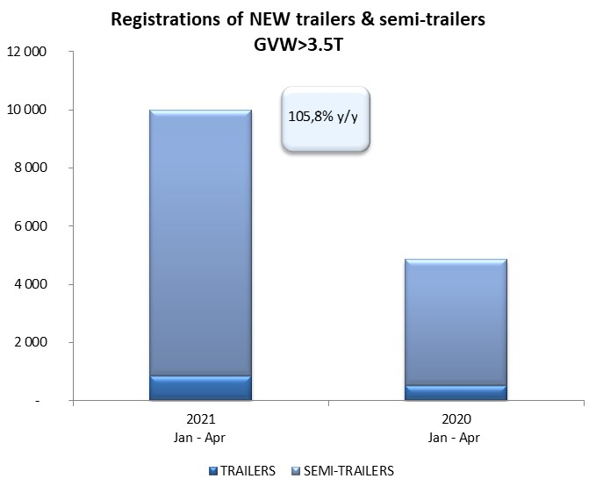
Special Semi -Trailers | 1 | 1 | 0.0% | 4 | 3 | 33.3%
TOTAL TRAILERS and SEMI-TRAILERS | 11,306 | 4,388 | 157.7% | 35,448 | 20,428 | 73.5%
*/ without temporary registered units
Source: PZPM analysis based on Central Register of Vehicles

 |  |  |  |  |  | units
First Registrations of New Trailers & Semi-Trailers *, GVW>3.5T
 | 2021 Apr | 2020 Apr | % change y/y | 2021 Jan - Apr | 2020 Jan - Apr | % change y/y
TRAILERS, GVW>3.5T* | 209 | 116 | 80.2% | 845 | 526 | 60.6%
Trailers for trucks | 207 | 115 | 80.0% | 837 | 518 | 61.6%
Special Trailers | 2 | 1 | 100.0% | 8 | 8 | 0.0%
SEMI-TRAILERS,GVW>3.5T* | 2,748 | 674 | 307.7% | 9,149 | 4,329 | 111.3%
Semi -Trailers for trucks | 2,747 | 673 | 308.2% | 9,146 | 4,326 | 111.4%
Special Semi -Trailers | 1 | 1 | 0.0% | 3 | 3 | 0.0%
TOTAL TRAILERS and SEMI-TRAILERS | 2,957 | 790 | 274.3% | 9,994 | 4,855 | 105.8%
*/ without temporary registered units
Source: PZPM analysis based on Central Register of Vehicles

Trail.&Semi-Trail.GVW>3,5T
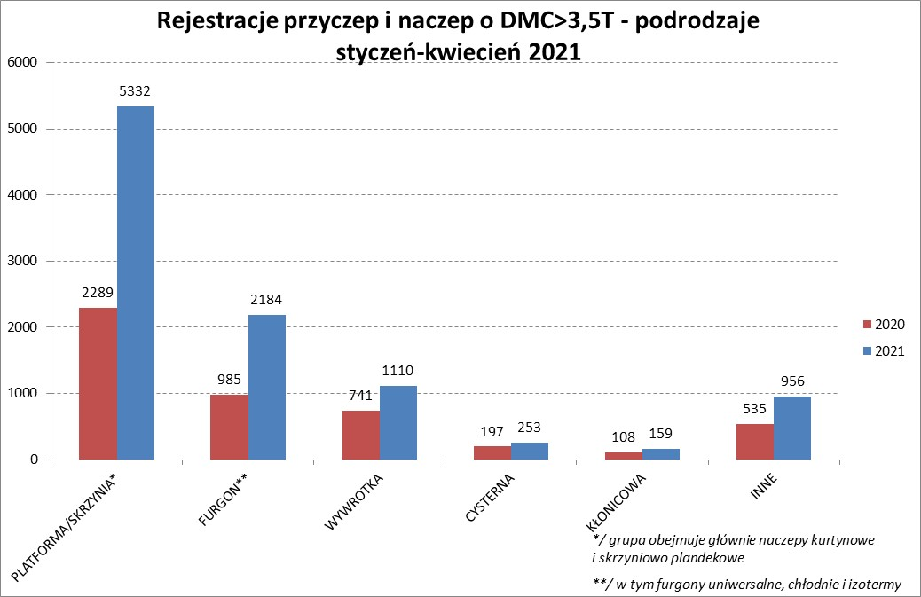

PZPM |  |  |  |  |  | 2021-05-07
Pierwsze rejestracje NOWYCH przyczep i naczep* o DMC>3,5T, udział w rynku %
First Registrations of NEW Trailers & Semi-Trailers with GVW>3.5T, Market Share %
 |  |  |  |  |  | Sztuki / Units
Pozycja | Marka | Rok narastająco Styczeń - Kwiecień
 |  | YTD January - April
 |  | 2021 |  | 2020 |  | Zmiana % r/r
No. | Make
 |  | Ogółem | Udział % | Ogółem | Udział % | Change % y/y
 |  | Total | Mkt shr % | Total | Mkt shr %
1 | SCHMITZ CARGOBULL | 2346 | 23.47% | 939 | 19.34% | 149.8%
2 | KRONE | 2269 | 22.70% | 878 | 18.08% | 158.4%
3 | WIELTON | 1167 | 11.68% | 727 | 14.97% | 60.5%
4 | KOEGEL | 860 | 8.61% | 344 | 7.09% | 150.0%
5 | SCHWARZMUELLER | 384 | 3.84% | 168 | 3.46% | 128.6%
6 | KAESSBOHRER | 260 | 2.60% | 167 | 3.44% | 55.7%
7 | WECON | 227 | 2.27% | 94 | 1.94% | 141.5%
8 | BODEX | 218 | 2.18% | 211 | 4.35% | 3.3%
9 | GNIOTPOL | 160 | 1.60% | 104 | 2.14% | 53.8%
10 | ZASŁAW | 147 | 1.47% | 115 | 2.37% | 27.8%
11 | KEMPF | 137 | 1.37% | 121 | 2.49% | 13.2%
12 | INTER CARS - FEBER | 118 | 1.18% | 70 | 1.44% | 68.6%
13 | BERGER | 114 | 1.14% | 42 | 0.87% | 171.4%
14 | FLIEGL | 113 | 1.13% | 43 | 0.89% | 162.8%
15 | CIMC | 106 | 1.06% | 23 | 0.47% | 360.9%
16 | MHS | 85 | 0.85% | 53 | 1.09% | 60.4%
17 | REDOS | 79 | 0.79% | 40 | 0.82% | 97.5%
18 | STAS | 78 | 0.78% | 48 | 0.99% | 62.5%
 | MEGA | 78 | 0.78% | 32 | 0.66% | 143.8%
20 | BENALU | 61 | 0.61% | 18 | 0.37% | 238.9%
 | Pozostałe / Others | 987 | 9.9% | 618 | 12.7% | 59.7%
 | OGÓŁEM / TOTAL | 9994 | 100% | 4855 | 100% | 105.8%
*/ bez rejestracji czasowych
Źródło: analizy PZPM na podstawie CEP
Source: PZPM analysis based on Central Register of Vehicles

Semi-Trail.GVW>3,5T
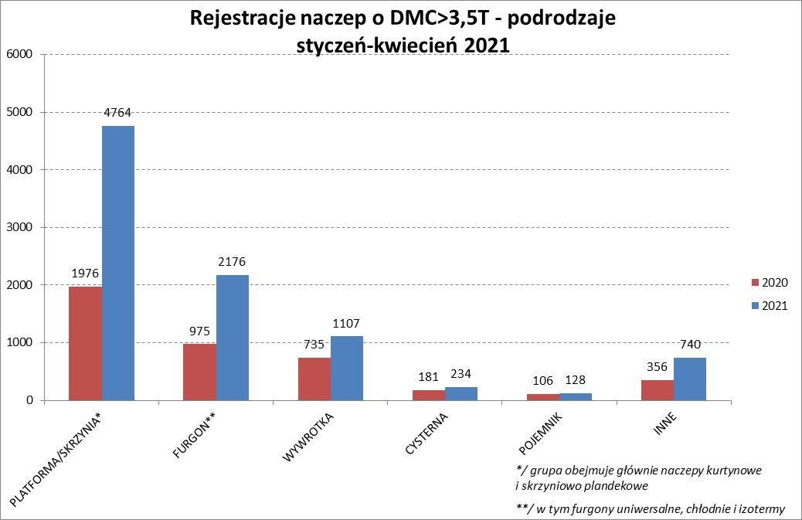

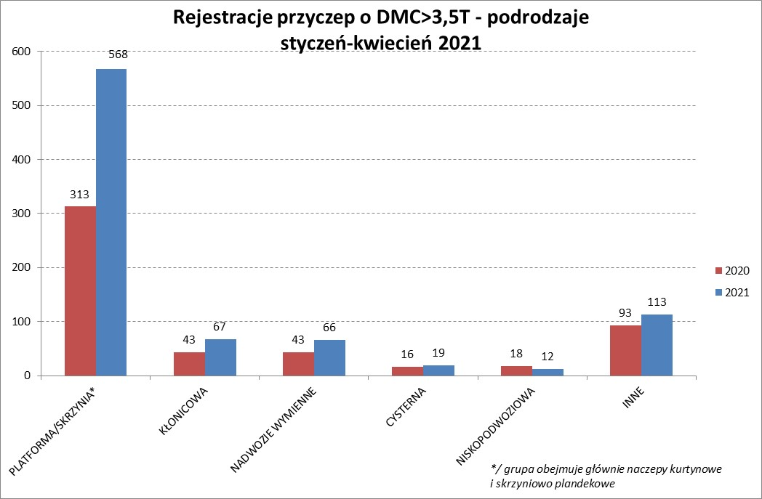

PZPM |  |  |  |  |  | 2021-05-07
Pierwsze rejestracje NOWYCH naczep* o DMC>3,5T, udział w rynku %
First Registrations of NEW Semi-Trailers with GVW>3.5T, Market Share %
 |  |  |  |  |  | Sztuki
Pozycja | Marka | Rok narastająco Styczeń - Kwiecień
 |  | YTD January - April
 |  | 2021 |  | 2020 |  | Zmiana % r/r
No. | Make
 |  | Ogółem | Udział % | Ogółem | Udział % | Change % y/y
 |  | Total | Mkt shr % | Total | Mkt shr %
1 | SCHMITZ CARGOBULL | 2343 | 25.6% | 936 | 21.62% | 150.3%
2 | KRONE | 2264 | 24.7% | 869 | 20.07% | 160.5%
3 | WIELTON | 1074 | 11.7% | 632 | 14.60% | 69.9%
4 | KOEGEL | 854 | 9.3% | 343 | 7.92% | 149.0%
5 | SCHWARZMUELLER | 377 | 4.1% | 165 | 3.81% | 128.5%
6 | KAESSBOHRER | 258 | 2.8% | 166 | 3.83% | 55.4%
7 | BODEX | 212 | 2.3% | 204 | 4.71% | 3.9%
8 | KEMPF | 137 | 1.5% | 121 | 2.80% | 13.2%
9 | ZASŁAW | 126 | 1.4% | 102 | 2.36% | 23.5%
10 | INTER CARS - FEBER | 118 | 1.3% | 68 | 1.57% | 73.5%
11 | BERGER | 114 | 1.2% | 42 | 0.97% | 171.4%
12 | CIMC | 106 | 1.2% | 23 | 0.53% | 360.9%
13 | FLIEGL | 105 | 1.1% | 38 | 0.88% | 176.3%
14 | MEGA | 78 | 0.9% | 30 | 0.69% | 160.0%
 | STAS | 78 | 0.9% | 48 | 1.11% | 62.5%
16 | BENALU | 60 | 0.7% | 18 | 0.42% | 233.3%
17 | FFB FELDBINDER | 56 | 0.6% | 58 | 1.34% | -3.4%
18 | MAGYAR | 51 | 0.6% | 49 | 1.13% | 4.1%
19 | LAG | 47 | 0.5% | 16 | 0.37% | 193.8%
20 | STOKOTA | 37 | 0.4% | 5 | 0.12% | 640.0%
 | Pozostałe / Others | 654 | 7.1% | 396 | 9.1% | 65.2%
 | OGÓŁEM / TOTAL | 9149 | 100% | 4329 | 100% | 111.3%
*/ bez rejestracji czasowych
Źródło: analizy PZPM na podstawie CEP
Source: PZPM analysis based on Central Register of Vehicles

Light Trailers

PZPM |  |  |  |  |  | 2021-05-07
Pierwsze rejestracje NOWYCH przyczep lekkich*, udział w rynku %
First Registrations of NEW Light Trailers*, Market Share %
 |  |  |  |  |  | Sztuki / Units
Pozycja | Marka | Rok narastająco Styczeń - Kwiecień
 |  | YTD January - April
 |  | 2021 |  | 2020 |  | Zmiana % r/r
No. | Make
 |  | Ogółem | Udział % | Ogółem | Udział % | Change % y/y
 |  | Total | Mkt shr % | Total | Mkt shr %
1 | NEPTUN-SORELPOL | 5349 | 28.78% | 3143 | 28.65% | 70.2%
2 | TEMARED | 3603 | 19.39% | 2660 | 24.24% | 35.5%
3 | NIEWIADÓW | 1979 | 10.65% | 847 | 7.72% | 133.6%
4 | ZASŁAW | 1342 | 7.22% | 447 | 4.07% | 200.2%
5 | RYDWAN | 795 | 4.28% | 520 | 4.74% | 52.9%
6 | FARO | 734 | 3.95% | 278 | 2.53% | 164.0%
7 | MARTZ | 601 | 3.23% | 536 | 4.89% | 12.1%
8 | BRENDERUP-THULE TRAILERS | 483 | 2.60% | 293 | 2.67% | 64.8%
9 | WIOLA | 312 | 1.68% | 226 | 2.06% | 38.1%
10 | WIDPOL | 270 | 1.45% | 143 | 1.30% | 88.8%
11 | FRACHT | 212 | 1.14% | 125 | 1.14% | 69.6%
12 | SYLAND | 202 | 1.09% | 169 | 1.54% | 19.5%
 | W.N.P. M.SUSKI | 202 | 1.09% | 114 | 1.04% | 77.2%
14 | CARRO | 185 | 1.00% | 120 | 1.09% | 54.2%
15 | GŁOWACZ | 181 | 0.97% | 123 | 1.12% | 47.2%
16 | STIM | 158 | 0.85% | 100 | 0.91% | 58.0%
17 | MASTER-TECH | 147 | 0.79% | 84 | 0.77% | 75.0%
18 | LORRIES | 141 | 0.76% | 32 | 0.29% | 340.6%
19 | MIRO-CAR1 | 126 | 0.68% | 72 | 0.66% | 75.0%
20 | K.T.S. SUSKI | 124 | 0.67% | 93 | 0.85% | 33.3%
 | Pozostałe / Others | 1438 | 7.7% | 847 | 7.7% | 69.8%
 | OGÓŁEM / TOTAL | 18584 | 100% | 10972 | 100% | 69.4%
*/ bez rejestracji czasowych
Źródło: analizy PZPM na podstawie CEP
Source: PZPM analysis based on Central Register of Vehicles

Agri Tral.&Tractors GVW>3.5T

PZPM |  |  |  |  |  | 2021-05-07
Pierwsze rejestracje NOWYCH przyczep ciężarowych rolniczych*, udział w rynku %
First Registrations of NEW Agricultural Trailers*, Market Share %
 |  |  |  |  |  | Sztuki / Units
Pozycja | Marka | Rok narastająco Styczeń - Kwiecień
 |  | YTD January - April
 |  | 2021 |  | 2020 |  | Zmiana % r/r
No. | Make
 |  | Ogółem | Udział % | Ogółem | Udział % | Change % y/y
 |  | Total | Mkt shr % | Total | Mkt shr %
1 | PRONAR | 872 | 39.26% | 824 | 43.71% | 5.8%
2 | METAL-FACH | 294 | 13.24% | 269 | 14.27% | 9.3%
3 | METALTECH | 197 | 8.87% | 150 | 7.96% | 31.3%
4 | WIELTON | 149 | 6.71% | 170 | 9.02% | -12.4%
5 | ZASŁAW | 105 | 4.73% | 86 | 4.56% | 22.1%
6 | CYNKOMET | 87 | 3.92% | 54 | 2.86% | 61.1%
 | MEPROZET | 87 | 3.92% | 51 | 2.71% | 70.6%
8 | PPHU WODZIŃSKI | 86 | 3.87% | 70 | 3.71% | 22.9%
9 | POMOT | 60 | 2.70% | 40 | 2.12% | 50.0%
10 | MARPOL | 40 | 1.80% | 43 | 2.28% | -7.0%
11 | GOMAR | 34 | 1.53% | 19 | 1.01% | 78.9%
12 | TECHMONT | 29 | 1.31% | 21 | 1.11% | 38.1%
13 | JOSKIN | 22 | 0.99% | 7 | 0.37% | 214.3%
14 | AUTO-TECH | 17 | 0.77% | 15 | 0.80% | 13.3%
15 | FLIEGL | 16 | 0.72% | 6 | 0.32% | 166.7%
 | Pozostałe / Others | 126 | 5.7% | 60 | 3.2% | 110.0%
 | OGÓŁEM / TOTAL | 2221 | 100% | 1885 | 100% | 17.8%
*/ bez rejestracji czasowych
Źródło: analizy PZPM na podstawie CEP
Source: PZPM analysis based on Central Register of Vehicles


PZPM
Pierwsze rejestracje NOWYCH ciągników rolniczych*, udział w rynku %
First Registrations of NEW Agricultural Tractors*, Market Share %
 |  |  |  |  |  | Sztuki / Units
Pozycja | Marka | Rok narastająco Styczeń - Kwiecień
 |  | YTD January - April
 |  | 2021 |  | 2020 |  | Zmiana % r/r
No. | Make
 |  | Ogółem | Udział % | Ogółem | Udział % | Change % y/y
 |  | Total | Mkt shr % | Total | Mkt shr %
1 | NEW HOLLAND | 818 | 18.31% | 593 | 20.16% | 37.9%
2 | KUBOTA | 448 | 10.03% | 295 | 10.03% | 51.9%
3 | JOHN DEERE | 422 | 9.44% | 315 | 10.71% | 34.0%
4 | DEUTZ-FAHR | 395 | 8.84% | 323 | 10.98% | 22.3%
5 | ZETOR | 379 | 8.48% | 257 | 8.74% | 47.5%
6 | CASE IH | 335 | 7.50% | 201 | 6.83% | 66.7%
7 | MASSEY FERGUSON | 205 | 4.59% | 181 | 6.15% | 13.3%
8 | VALTRA | 170 | 3.80% | 104 | 3.54% | 63.5%
9 | CLAAS | 147 | 3.29% | 121 | 4.11% | 21.5%
10 | FARMTRAC | 145 | 3.25% | 116 | 3.94% | 25.0%
11 | STEYR | 122 | 2.73% | 78 | 2.65% | 56.4%
12 | FENDT | 108 | 2.42% | 79 | 2.69% | 36.7%
13 | GOES | 107 | 2.39% | 28 | 0.95% | 282.1%
14 | ARBOS | 106 | 2.37% | 20 | 0.68% | 430.0%
15 | STELS | 86 | 1.92% | 0 | 0.00%
 | Pozostałe / Others | 475 | 10.6% | 230 | 7.8% | 106.5%
 | OGÓŁEM / TOTAL | 4,468 | 100% | 2,941 | 100% | 51.9%
*Pojazdy zarejestrowane jako Ciągniki Rolnicze bez wyróżnionych jako potencjalne ATV
** Liczby zawierają rejestracje czasowe na koniec miesięcy
Źródło: analizy PZPM na podstawie CEP
*Vehicles registered as Agricultural Tractors without considered as ATV
Source: PZPM analysis based on Central Register of Vehicles

